Sheet1
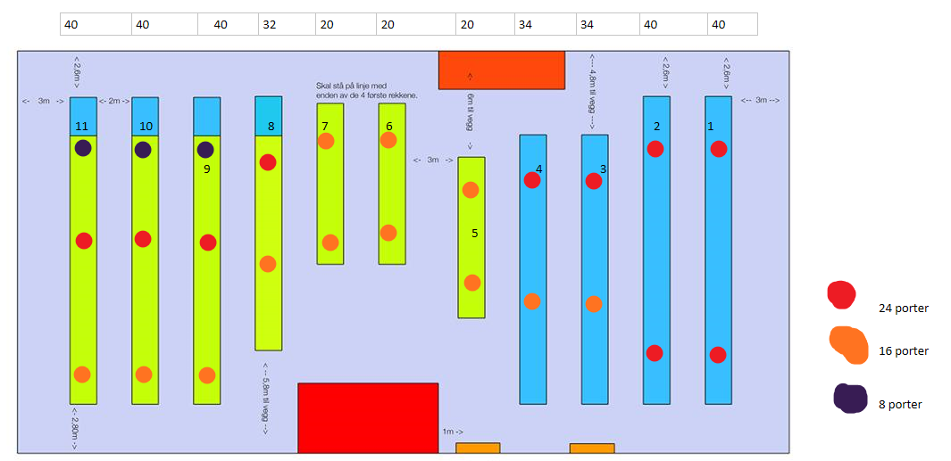
Rad | Plasser | 24 porter | 16 porter | 8 porter | Totalt Porter
1 | 40 | 2 |  |  | 46
2 | 40 | 2 |  |  | 46
3 | 34 | 1 | 1 |  | 38
4 | 34 | 1 | 1 |  | 38
5 | 20 |  | 2 |  | 30
6 | 20 |  | 2 |  | 30
7 | 20 |  | 2 |  | 30
8 | 32 | 1 | 1 |  | 38
9 | 40 | 1 | 1 | 1 | 44
10 | 40 | 1 | 1 | 1 | 44
11 | 40 | 1 | 1 | 1 | 44
Totalt | 360 | 10 | 12 | 3 | 428

